Sheet1
姓名 | 艺名 | 性别 | 咖位/影响力 | 主要违法/争议行为 | 年份 | 涉及法律/条例 |  | 结局 | 出生时间 | 犯罪时年龄 | 犯罪动机
迟志强 | “囚歌王子” | 男 | 1970年代末至1980年代初的一线影星，与刘晓庆、唐国强等并列 | 流氓罪 | 1983 | 《中华人民共和国刑法》（1979版）中的“流氓罪”条款（现已废止） |  | 因狱中表现良好，1985年10月获减刑释放（实际服刑约2年） | 1953年04月21日 | 30 | 法律意识淡薄，不知行为违法
毛阿敏 | 无 | 女 | 中国大陆流行乐坛"歌唱家"，开创中国流行歌曲"大歌时代"，被公认为"歌坛大姐大" | 黑龙江演出偷税，少缴税款4万元 | 1989 | 《中华人民共和国税收征收管理法》 |  | 追缴税款+罚款60余万元；行政记大过处分；禁闭3个月 | 1950年02月14日 | 39 | 法律意识淡薄，缺乏道德约束
程春莲 | “最美刘三姐” | 女 | 一线歌舞剧演员（80年代全国知名） | 非法倒卖石油，涉及金额高达76.6万元 | 1992 | 《中华人民共和国刑法》 |  | 判处死刑并立即执行，成为中国第一个被执行死刑的女明星 | 1961年09月07日 | 31 | 追求高额利润，铤而走险
苗海忠 | "燕舞小子" | 男 | 80年代广告明星 | 过失致人死亡 | 1992 | 《刑法》 |  | 判处苗海忠4年半的有期徒刑 | 1964年04月30日 | 28 | 疏忽大意，未尽安全注意义务
王立勇 | 红豆 | 男 | 二线歌手（曾获香港TVB十大金曲新人奖） | 猥亵儿童 | 1995 | 《中华人民共和国刑法》 |  | 因证据链不完整，首次犯罪未及时追究 | 1972年08月21日 | 23 | 利用自身影响力实施犯罪
毛阿敏 | 无 | 女 | 中国大陆流行乐坛"歌唱家"，开创中国流行歌曲"大歌时代"，被公认为"歌坛大姐大" | 109场演出中65场偷税，少缴税款106.08万元 | 1996 | 《中华人民共和国税收征收管理法》 |  | 罚款81.33万元（偷税款3倍）；限制出境；经纪人自杀 | 1963年11月18日 | 33 | 追求个人利益，无视法律法规
毛宁 | 无 | 男 | 90年代顶流歌手 | 吸毒 | 1997 | 治安管理处罚法 |  | 行政拘留 | 1966年12月12日 | 31 | 逃避现实，寻求精神寄托
颜正国（台湾） | 无 | 男 | 台湾知名童星（代表作《好小子》系列电影） | 绑架勒索罪 | 2001 | 《中华民国刑法》 |  | 因有前科（侵占机车、偷盗等），数罪并罚被判有期徒刑15年；出狱后转型为导演及书法教师 | 1974年04月09日 | 27 | 经济困难，试图快速获取钱财
刘晓庆 | 无 | 女 | 一线影星（国家一级演员） | 偷税漏税 | 2002 | 《刑法》第201条（逃税罪） |  | 公司财产被查封，刘晓庆被羁押422天；其妹夫（公司法人）承担刑责，刘晓庆因证据不足未被起诉，但需变卖资产补缴税款 | 1981年06月17日 | 21 | 刻意规避纳税义务，节省成本
王立勇 | 红豆 | 男 | 二线歌手（曾获香港TVB十大金曲新人奖） | 猥亵儿童 | 2002 | 《中华人民共和国刑法》 |  | 2002年6月被法院判处有期徒刑三年六个月 | 1974年04月28日 | 28 | 利用自身影响力实施犯罪
高虎 | 无 | 男 | 二线演员 | 过失致人死亡 | 2003 | 《刑法》第233条（过失致人死亡罪） |  | 判处有期徒刑一年，缓刑一年，演艺事业长期停滞。 | 1973年03月16日 | 30 | 疏忽大意，未尽安全注意义务
谢霆锋 | 无 | 男 | 一线歌手/演员 | 妨碍司法公正 | 2004 | 香港《刑事罪行条例》 |  | 被判社会服务令240小时，暂退娱乐圈反省，事业短期受挫 | 1970年07月20日 | 34 | 追求个人利益，无视法律法规
窦唯 | 无 | 男 | 知名摇滚音乐人 | 纵火罪 | 2006 | 《刑法》 |  | 被警方带走刑事拘留 | 1976年03月10日 | 30 | 法律意识淡薄，缺乏道德约束
吴京 | 无 | 男 | 一线演员/导演 | 酒驾 | 2006 | 《道路交通安全法》 |  | 拘留10天+罚款1800元 | 1978年07月25日 | 28 | 侥幸心理，认为不会被查处
林晓培 | 无 | 女 | 台湾知名歌手 | 酒驾肇事致人死亡 | 2007 | 《道路交通安全法》 |  | 被判拘役50天，赔偿家属数百万 | 1977年01月06日 | 30 | 应酬后忽视交通安全
张耀扬 | 无 | 男 | 港片反派演员 | 吸毒 | 2008 | 香港危险药物条例 |  | 判刑入狱 | 1970年03月27日 | 38 | 社交圈影响，跟风尝试
陈冠希 | 无 | 男 | 港台艺人 | 艳照门（隐私泄露） | 2008 | 刑法 | 网络安全法 | 退出娱乐圈数年后复出 | 1971年10月17日 | 37 | 追求个人利益，无视法律法规
韩庚 | 无 | 男 | 歌手、演员 | 与SM合同纠纷 | 2009 | 合同法 |  | 民事诉讼后合法解约 | 1978年08月03日 | 31 | 法律意识淡薄，缺乏道德约束
满文军 | 无 | 男 | 一线歌手 | 聚众吸毒 | 2009 | 《治安管理处罚法》 | 《禁毒法》 | 拘留15日，社会形象崩塌；商演损失超百万，公益称号被撤销，复出后事业低迷 | 1982年05月19日 | 27 | 社交圈影响，跟风尝试
王立勇 | 红豆 | 男 | 过气歌手 | 猥亵儿童 | 2009 | 《中华人民共和国刑法》 |  | 有期徒刑4年 | 1970年01月14日 | 32 | 法律意识淡薄，缺乏道德底线
孙兴 | 无 | 男 | 港台艺人 | 吸毒 | 2011 | 刑法毒品条款 |  | 拘留、禁演 | 1990年05月07日 | 21 | 追求刺激，缓解工作压力
高晓松 | 无 | 男 | 文化名人/音乐人 | 酒驾 | 2012 | 《刑法》 |  | 拘役6个月，罚金4000元；公众形象严重受损，暂退娱乐圈 | 1984年07月30日 | 28 | 应酬后忽视交通安全
周立波 | 无 | 男 | 一线脱口秀演员 | 吸毒、非法持枪（境外） | 2012 | 《治安管理处罚法》 | 《刑法》 | 美国被捕后认罪轻判；国内因涉毒、暴力史致事业全面停滞 | 1982年05月11日 | 30 | 错误认为能提升创作灵感
张默 | 无 | 男 | 二线演员 | 吸毒 | 2013 | 《治安管理处罚法》 | 《禁毒法》 | 行政拘留13日；2014年再涉毒被判刑6个月 | 1985年04月04日 | 28 | 社交圈影响，跟风尝试
李代沫 | 无 | 男 | 当红歌手 | 容留他人吸毒 | 2014 | 《刑法》 |  | 判处有期徒刑9个月，罚金2000元；出狱后商演受限，转向东南亚发展 | 1989年02月03日 | 25 | 错误认为能提升创作灵感
宁财神 | 无 | 男 | 知名编剧 | 吸食冰毒 | 2014 | 《治安管理处罚法》 |  | 行政拘留15日；公开道歉后淡出创作圈 | 1992年02月20日 | 22 | 行为失范，缺乏自我约束
张默 | 无 | 男 | 知名演员之子 | 容留他人吸毒（二次涉毒） | 2014 | 《刑法》 |  | 判处有期徒刑6个月；演艺事业终止 | 1993年07月08日 | 21 | 错误认为能提升创作灵感
黄海波 | 无 | 男 | 一线演员 | 嫖娼 | 2014 | 《治安管理处罚法》 |  | 收容教育6个月；复出失败，转型表演教学 | 1982年01月05日 | 32 | 道德观念淡薄，追求感官刺激
房祖名 | 无 | 男 | 国际巨星之子 | 容留他人吸毒 | 2014 | 《刑法》 |  | 判处有期徒刑6个月，罚金2000元；退出娱乐圈 | 1980年02月16日 | 34 | 逃避现实，寻求精神寄托
柯震东 | 无 | 男 | 顶流偶像 | 吸毒 | 2014 | 《治安管理处罚法》 |  | 行政拘留14日；作品镜头全删，复出后人气暴跌 | 1983年08月29日 | 31 | 错误认为能提升创作灵感
高虎 | 无 | 男 | 实力派演员 | 吸毒 | 2014 | 《治安管理处罚法》 |  | 行政拘留；转行农业种植，演艺生涯终结 | 1981年11月25日 | 33 | 追求刺激，缓解工作压力
郭美美 | 无 | 女 | 争议网红 | 开设赌场 | 2014 | 《刑法》 |  | 判处有期徒刑5年；2019年出狱后再次涉售违禁药入狱 | 1982年12月13日 | 32 | 行为失范，缺乏自我约束
尹相杰 | 无 | 男 | 一线歌手、春晚常驻歌手 | 吸毒 | 2014 | 《治安管理处罚法》 | 《禁毒法》 | 首次被捕判刑7个月；2015年再犯入狱，商演为生 | 1991年09月21日 | 23 | 社交圈影响，跟风尝试
尹相杰 | 无 | 男 | 一线歌手、春晚常驻歌手 | 吸毒（二次犯罪） | 2015 | 《治安管理处罚法》 | 《禁毒法》 | 行政拘留，退出演艺圈 | 1987年02月03日 | 28 | 追求刺激，缓解工作压力
毛宁 | 无 | 男 | 90年代顶流歌手 | 吸毒 | 2015 | 治安管理处罚法 |  | 被北京警方行政拘留，后转为强制戒毒，复出失败 | 1993年02月25日 | 22 | 追求刺激，缓解工作压力
邱启明 | 无 | 男 | 主持人 | 打人斗殴（群殴案） | 2015 | 刑法故意伤害罪 |  | 判刑缓刑 | 1985年12月26日 | 30 | 受不良环境影响，误入歧途
王学兵 | 无 | 男 | 知名演员 | 吸毒 | 2015 | 《治安管理处罚法》 |  | 行政拘留，事业停滞 | 1980年11月29日 | 35 | 追求刺激，缓解工作压力
傅艺伟 | 无 | 女 | 资深演员（曾一线） | 容留他人吸毒罪 | 2016 | 《中华人民共和国刑法》 |  | 行政拘留，演艺事业终止 | 1987年05月26日 | 29 | 追求刺激，缓解工作压力
郎永淳 | 无 | 男 | 一线主持人 | 危险驾驶（醉驾） | 2017 | 《刑法》 |  | 拘役3个月，罚金4000元 | 1989年11月03日 | 28 | 法律意识淡薄，缺乏道德约束
刘朔 | 无 | 男 | 三线演员 | 危险驾驶（醉驾致身亡） | 2017 | 《刑法》 |  | 交通事故身亡（血液酒精含量230mg/100ml） | 1984年09月07日 | 33 | 受不良环境影响，误入歧途
高云翔 | 无 | 男 | 一线演员 | 性侵（境外） | 2018 | 意大利亚刑法 |  | 澳洲被捕，2020年宣判无罪，但国内事业终止 | 1985年04月07日 | 33 | 权力滥用，利用地位实施侵害
钮承泽 | 无 | 男 | 知名导演 | 强制性交罪 | 2018 | 中国台湾地区刑法 |  | 2020年一审判刑4年 | 1982年08月05日 | 36 | 追求个人利益，无视法律法规
蒋劲夫 | 无 | 男 | 新生代演员 | 家暴（境外） | 2018 | 日本刑法 |  | 日本被捕，后达成和解 | 1984年05月22日 | 34 | 受不良环境影响，误入歧途
陈羽凡 | 陈涛 | 男 | 歌星（羽泉组合） | 非法持有毒品 | 2018 | 《治安管理处罚法》 | 《禁毒法》 | 行政拘留，演艺事业终止 | 1987年11月21日 | 31 | 受不良环境影响，误入歧途
陈乔恩 | 无 | 女 | 一线女演员 | 酒驾 | 2018 | 中国台湾地区公共危险罪 |  | 10万台币交保，形象受损 | 1993年03月03日 | 25 | 过度自信，轻视酒驾危害
阿穆隆 | 无 | 男 | 快男歌手 | 酒驾逃逸致人死亡 | 2018 | 《刑法》 |  | 有期徒刑3年6个月 | 1986年07月05日 | 32 | 侥幸心理，认为不会被查处
张耀扬 | 无 | 男 | 黄金配角 | 吸毒 | 2018 | 《治安管理处罚法》 |  | 行政拘留，退出演艺圈 | 1985年05月19日 | 33 | 错误认为能提升创作灵感
范冰冰 | 无 | 女 | 超一线女星 | 逃税（阴阳合同） | 2018 | 税收征收管理法 |  | 追缴+罚款8.8亿，封禁多年 | 1991年05月14日 | 27 | 法律意识淡薄，缺乏道德约束
王昊 | PG One | 男 | 嘻哈歌手 | 吸毒、宣扬不良文化 | 2018 | 治安管理处罚法 | 网络安全法 | 禁演、作品下架 | 1993年08月04日 | 25 | 错误认为能提升创作灵感
陈羽凡 | 羽泉 | 男 | 歌手 | 吸毒 | 2018 |  |  | 行政拘留；组合终止 | 1989年11月08日 | 29 | 错误认为能提升创作灵感
翟天临 | 无 | 男 | 演员 | 学术造假 | 2019 | 教育法 | 学位条例 | 博士学位撤销、禁演 | 1987年10月25日 | 32 | 追求个人利益，无视法律法规
艾力卡木·阿斯克尔 | 卡姆 | 男 | 知名脱口秀演员 | 容留他人吸毒 | 2020 | 《刑法》 |  | 被判有期徒刑8个月，罚金1万元；笑果文化解约，行业封禁 | 2003年01月31日 | 17 | 错误认为能提升创作灵感
王立勇 | 红豆 | 男 | 过气歌手 | 猥亵儿童罪（再犯） | 2020 | 《刑法》 |  | 被判有期徒刑4年（累犯从重） | 2002年05月14日 | 18 | 心理扭曲，存在恋童癖倾向
黄智博 | 无 | 男 | 练习生（前乐华娱乐） | 口罩诈骗（涉案28万余元） | 2020 | 《刑法》 |  | 被判有期徒刑3年3个月，罚金1万元 | 1997年11月21日 | 23 | 贪婪心理，追求非法利益
牛萌萌 | 无 | 女 | 二线演员 | 吸毒 | 2020 | 《治安管理处罚法》 |  | 行政拘留，北京警方通报；演艺事业终止 | 1990年12月24日 | 30 | 逃避现实，寻求精神寄托
郑爽 | 无 | 女 | 一线女演员 | 偷逃税、代孕弃养 | 2021 | 《税收征收管理法》 | 《未成年人保护法》 | 追缴税款2.99亿，全网账号封禁，作品下架，行业永久抵制 | 2001年10月19日 | 20 | 受不良环境影响，误入歧途
吴亦凡 | Kris Wu | 男 | 顶流男艺人 | 强奸罪、聚众淫乱 | 2021 | 《刑法》 |  | 刑事拘留→批准逮捕→判刑13年+驱逐出境，全网封杀，代言解约 | 2001年11月21日 | 20 | 受不良环境影响，误入歧途
张哲瀚 | 无 | 男 | 新晋顶流演员 | 参观靖国神社等亲日行为 | 2021 | 《英雄烈士保护法》 |  | 全网账号封禁，作品下架，中演协纳入警示名单 | 1996年03月22日 | 25 | 受不良环境影响，误入歧途
李云迪 | 无 | 男 | 国际钢琴家 | 嫖娼 | 2021 | 《治安管理处罚法》 |  | 行政拘留，中国音协除名，代言解约，行业抵制 | 2002年03月14日 | 19 | 道德观念淡薄，追求感官刺激
霍尊 | 无 | 男 | 知名歌手 | 私德问题（出轨、贬损同行） | 2021 | 行业艺德规范 |  | 主动退圈，节目镜头删除，商业合作终止（注：2022年女方涉敲诈被捕） | 1991年08月30日 | 30 | 追求个人利益，无视法律法规
钱枫 | 无 | 男 | 知名主持人 | 性侵嫌疑（警方未立案） | 2021 | 《刑法》第236条（未定罪） |  | 湖南卫视解约，退出《天天向上》（注：警方调查后证据不足） | 1999年02月01日 | 22 | 法律意识淡薄，不知行为边界
高晓松 | 无 | 男 | 文化名人 | 历史虚无主义言论 | 2021 | 《网络信息内容生态治理规定》 |  | 作品下架，节目下架，账号封禁 | 2000年01月02日 | 21 | 追求个人利益，无视法律法规
赵薇 | 无 | 女 | 一线演员/导演 | 资本操纵、政治敏感行为（未公开） | 2021 | 《证券法》 | 《国家安全法》 | 全网除名，作品下架，超话关闭 | 1996年03月13日 | 25 | 受不良环境影响，误入歧途
李易峰 | 无 | 男 | 一线男演员 | 多次嫖娼 | 2022 | 《治安管理处罚法》 |  | 行政拘留，列为劣迹艺人封杀 | 2002年06月17日 | 20 | 社交圈影响，不良风气侵蚀
邓伦 | 无 | 男 | 一线男演员 | 偷税漏税 | 2022 | 《税收征收管理法》 |  | 追缴税款+罚款1.06亿，全网封禁 | 1991年01月28日 | 31 | 税务知识缺乏，存在侥幸心理
张庭 | 无 | 女 | 知名女演员 | 组织网络传销 | 2022 | 《禁止传销条例》 |  | 公司罚没2100万，个人涉案调查中 | 1991年10月31日 | 31 | 受不良环境影响，误入歧途
陈荣炼 | 无 | 男 | 澳门富商 | 不法经营赌博、黑社会罪 | 2022 | 《刑法》 |  | 有期徒刑13年（安以轩丈夫） | 1998年06月12日 | 24 | 投机心理，希望快速致富
杜雪儿 | 捏捏 | 女 | 福禄寿乐队成员 | 走私毒品（LSD） | 2022 | 《刑法》 |  | 有期徒刑1年，乐队解散 | 1999年11月17日 | 23 | 团伙作案，分工明确实施犯罪
蔡徐坤 | Kun | 男 | 顶流歌手 | 非法跟踪、偷拍私人影像 | 2023 | 《治安管理处罚法》 | 《刑法》 | 代言解约、综艺镜头全删，事业重创 | 2000年11月28日 | 23 | 法律意识淡薄，缺乏道德约束
张继科 | 无 | 男 | 体育明星 | 赌博、传播隐私视频抵债 | 2023 | 《刑法》 |  | 代言全撤，行业封杀，面临刑事调查 | 1997年12月09日 | 26 | 投机心理，希望快速致富
炎亚纶 | 无 | 男 | 台湾知名偶像 | 性侵未成年男性、偷拍不雅视频 | 2023 | 《刑法》 |  | 被警方立案侦查，事业全面停摆 | 1990年04月17日 | 33 | 心理扭曲，缺乏尊重意识
陈建州 | 无 | 男 | 台湾主持人 | 性骚扰多名女性 | 2023 | 《刑法》 |  | 起诉爆料者败诉，公众形象崩塌 | 2003年08月16日 | 20 | 受不良环境影响，误入歧途
宋祖儿 | 无 | 女 | 当红小花 | 偷税漏税（涉4500万元） | 2023 | 《税收征收管理法》 |  | 税务稽查中，待播剧除名，事业停滞 | 1997年11月07日 | 26 | 刻意规避纳税义务，节省成本
蒋依依 | 无 | 女 | 新生代演员 | 偷税漏税（涉1613万元） | 2023 | 《税收征收管理法》 |  | 补缴税款238万元，复出困难 | 1998年10月10日 | 25 | 税务知识缺乏，存在侥幸心理
黄子佼 | 无 | 男 | 台湾知名主持人 | 性骚扰未成年人 | 2023 | 《刑法》 |  | 自残未遂后停工，牵连多位艺人爆料 | 1995年05月06日 | 28 | 追求个人利益，无视法律法规
袁冰妍 | 无 | 女 | 新晋女演员 | 偷税漏税（拒不整改） | 2023 | 《税收征收管理法》 |  | 官方通报违法，工作室停更，彻底凉凉 | 2002年02月07日 | 21 | 贪婪心理，追求利益最大化
颜十六 | 无 | 男 | 副导演、幕后从业人员 | 诈骗（诱骗演员至境外拘禁） | 2024 | 《刑法》 |  | 被引渡回国，接受刑事调查 | 1990年07月10日 | 34 | 利用他人信任，实施欺骗行为
李明德 | 无 | 男 | 四线新生代演员 | 故意毁坏财物（酒后砸车） | 2025 | 《刑法》 |  | 刑事拘留，赔偿损失并公开道歉 | 1999年03月20日 | 26 | 法律意识淡薄，缺乏道德约束
崔漫莉 | 无 | 女 | 三线配角演员 | 编造谣言扰乱公共秩序 | 2025 | 《治安管理处罚法》 |  | 行政拘留，社交账号封禁 | 2000年05月04日 | 25 | 受不良环境影响，误入歧途
吕相宜 | 无 | 女 | 偶像团体成员 | 开设赌场、聚众赌博 | 2025 | 《刑法》 |  | 有期徒刑10个月，缓刑1年，罚金1万元 | 1993年01月02日 | 32 | 投机心理，希望快速致富
郑冀峰 | 无 | 男 | 二线客串演员 | 猥亵儿童（多名未成年练习生） | 2025 | 《刑法》 |  | 刑事拘留，案件进一步审理中 | 1991年01月16日 | 34 | 心理扭曲，存在恋童癖倾向
马进 | 无 | 男 | 国家一级导演 | 强奸（侵犯女演员） | 2025 | 《刑法》 |  | 有期徒刑3年（2024年已出狱） | 1993年02月06日 | 32 | 法律意识淡薄，缺乏道德约束
王大陆 | 无 | 男 | 台湾当红小生 | 1. 逃避兵役（伪造医疗证明）2. 伤害罪（殴打司机） | 2025 | 台湾地区《兵役法》 | 台湾地区《刑法》 | 1.强制入伍服役，2.移送检方侦办 | 1999年11月04日 | 26 | 受不良环境影响，误入歧途
李威 | 无 | 男 | 台湾知名演员 | 涉嫌教唆伪证、伤害致死（命案共犯） | 2025 | 台湾地区《刑法》 |  | 30万新台币保释，案件审理中 | 2000年12月18日 | 25 | 法律意识淡薄，缺乏道德约束

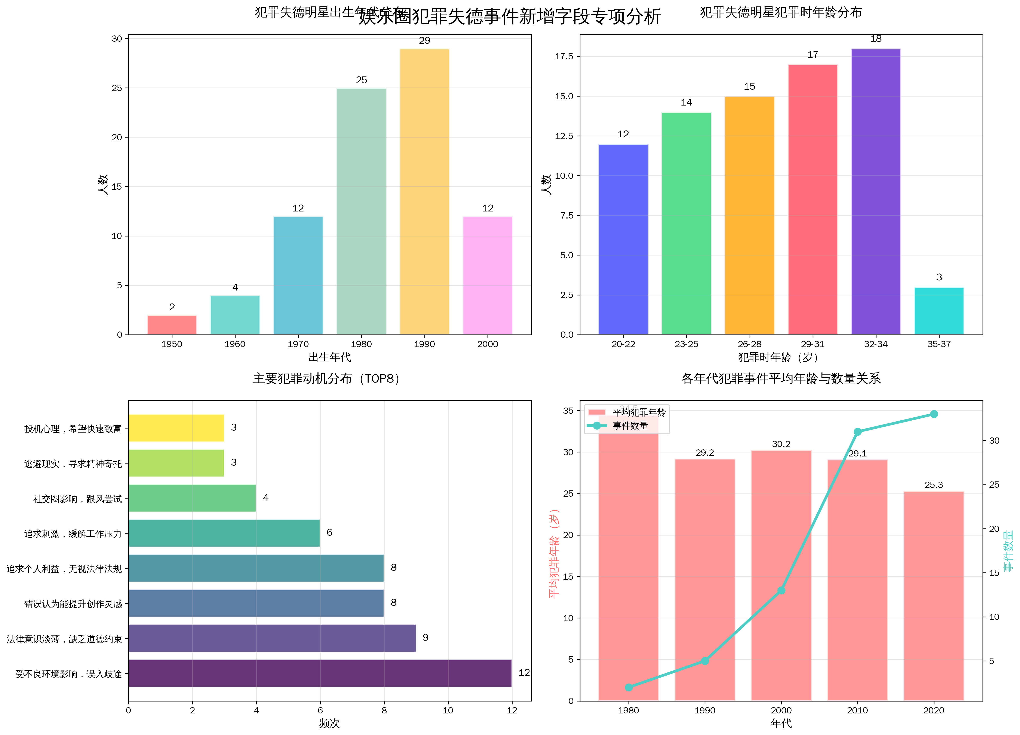

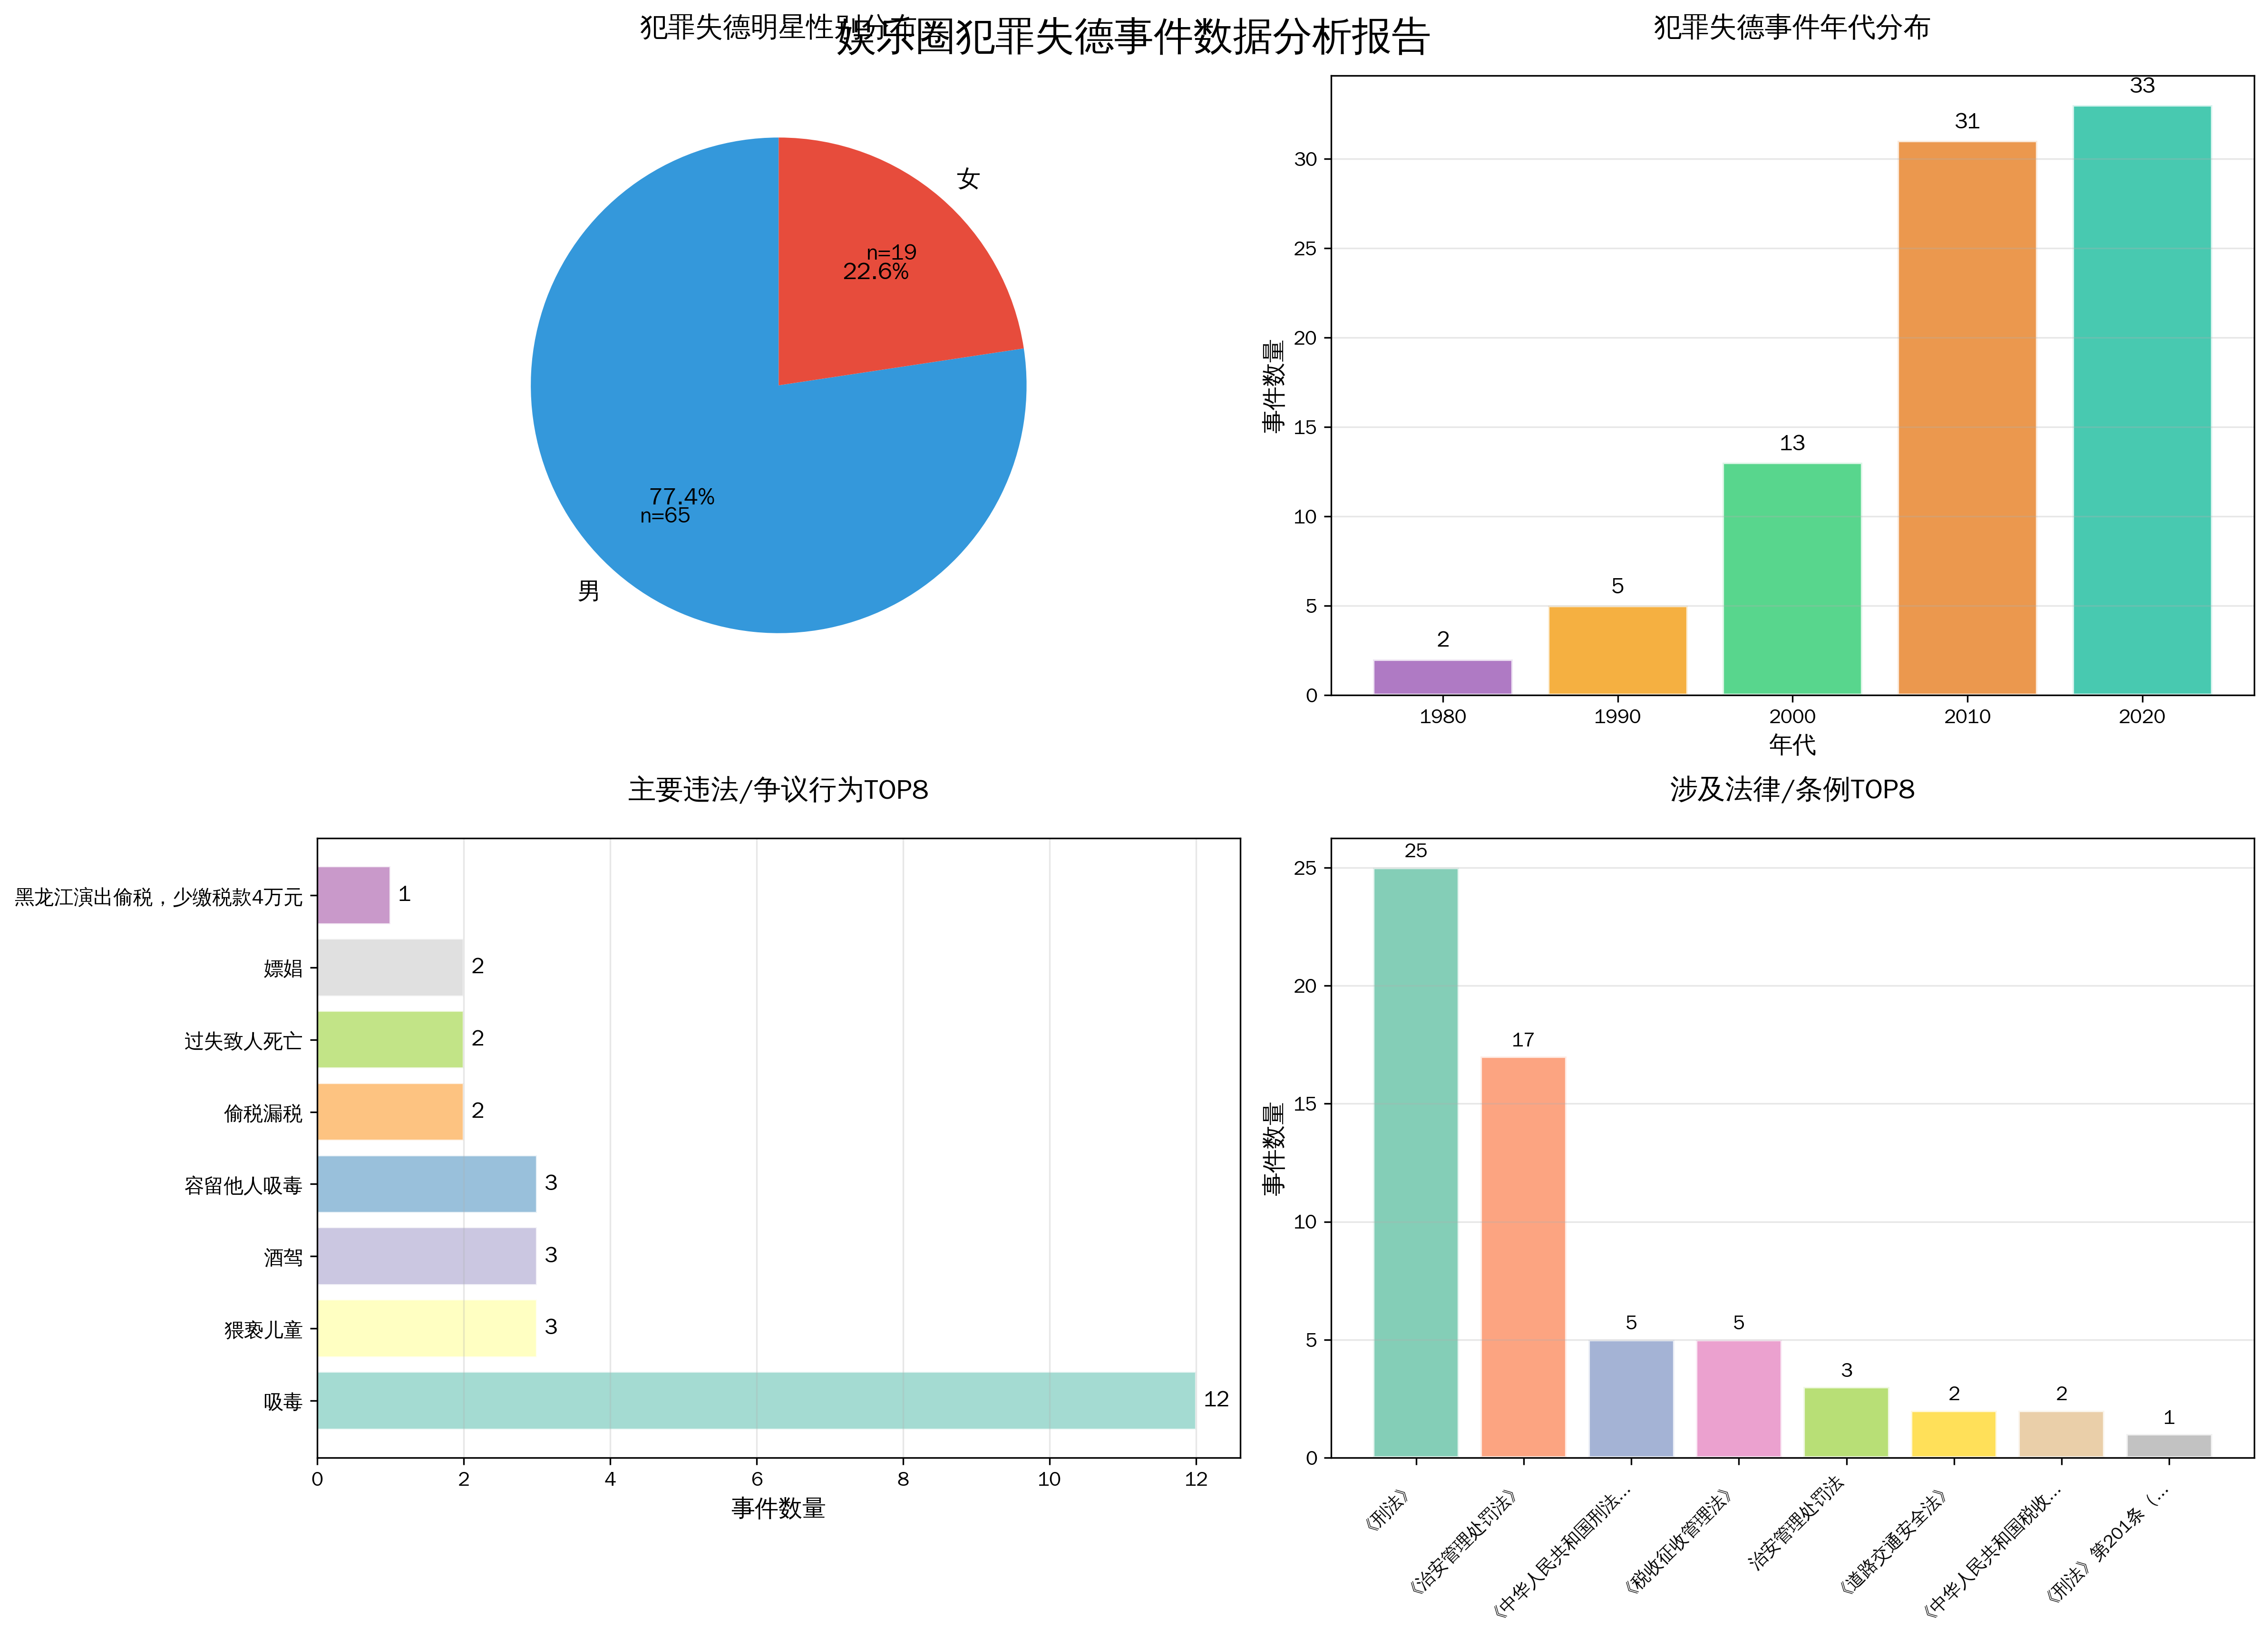

 |  |  | 性侵猥亵：包括强奸、猥亵儿童、性骚扰等侵犯他人身体权利的行为。
 |  |  | 经济犯罪：涉及偷税漏税、诈骗、传销、赌博等财产性违法。
 |  |  | 毒品相关：涵盖吸毒、容留吸毒、走私毒品等涉毒行为。
 |  |  | 危害公共安全：如酒驾、危险驾驶、纵火等威胁公共安全的行为。
 |  |  | 暴力犯罪：包括打架斗殴、故意伤害、过失致人死亡等。
 |  |  | 妨害社会管理：如嫖娼、伪造证明、造谣传谣等。
 |  |  | 职务/信用犯罪：如学术造假、合同纠纷、操纵资本等。
 |  |  | 政治敏感/其他：涉及历史虚无主义、危害国家安全等特殊行为。

